別紙-1 出展申込書 (一般用)
出展のご案内 別紙-１
いしかわ環境フェア２０２６ 【出展申込書】 一般
申込締切日：令和8年8月20日（木） |  |  |  |  | 送付先 E-mail | kankyou@nkdinc.co.jp
緑色のセルにご記入の上、Excel形式のままＥメールにてお送りください。
出展名 | ▼ブースの出展名サインとなります。 ※団体名と同じ場合は、右にチェック |  |  |  |  | 出展ゾーン（事務局記入欄）

 |  |  |  |  |  | ブース番号
団体名 （企業名） |  |  |  |  | TEL

 |  |  |  |  | FAX
ふりがな
ご担当名 |  |  |  |  | Eメール

所在地 | 〒

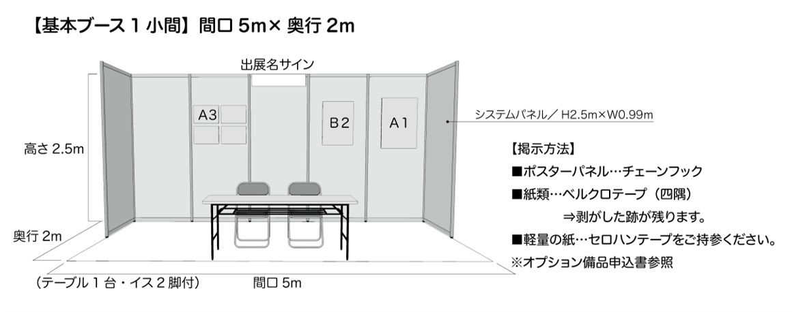
 |  |  |  |  |  | 出展料 （税込） | ￥100,000 （ブース設営費）

 |  |  |  |  |  |  | 主催者よりご請求します。

【掲示方法】
■ポスターパネル…チェーンフックでパネルに
吊り下げ。
■紙類…ベルクロテープ（貼るマジックテープ）
でパネルに貼り付け。
■軽量の紙…セロハンテープをご持参ください。

画鋲や釘で穴をあける掲示は出来ません。

ご希望のスペース |  |  | 小間 | SDGs目標番号 ※１～4つまで▼ 下記 HPよりお選びください

国際連合広報センターHP |  | https://www.unic.or.jp/news_press/features_backgrounders/31737/
出展の目的 |  | 展示・PR |  | 体験・実演 | その他（サンプリング等具体的に）

該当欄に〇印 （複数可） |  | 物品販売 |  | 食品販売

出展内容（出展品目）

概要 ＰＲ | ▼デジタルパンフレットに掲載する出展概要・PR文をご記入ください。※15文字以内

ご出展により得られる効果 | ①環境や社会にどのような効果・影響をもたらす（もたらした）のか？ ②生活者の意識や暮らしがどのように変化・向上するのか？ ⇒①②いずれかの視点でご記入ください。※30文字以内

お問い合わせ

いしかわ環境フェア2026運営事務局（ナカダ株式会社 内）
TEL：076-238-7575 Mail ：kankyou@nkdinc.co.jp 担当：櫻井・新谷

✓

